Plan1
FICHA DE CADASTRO

DADOS DA EDITORA
Razão Social | EDITORA PIU LTDA - ME
Nome de Fantasia | EDITORA PIU
CNPJ | 24.363.832/0001-30
Inscrição Estadual | 096/3660195
Inscrição Municipal | 58816224
Endereço | Rua Mariante, 200 / 11, Porto Alegre, RS, CEP 90.430-180
Email | editorapiu@editorapiu.com.br
site | www.editorapiu.com.br
Telefone | (51) 99156.7335

DADOS BÁSICOS DO LIVRO
Título completo | O Pequeno Patachu
ISBN | 978-85-93660-04-7
Código de barras | 9788593660047
Assunto principal | Literatura infantojuvenil
Assunto detalhado | Contos

AUTORIA
Autor | Tristan Derème
Dados biográficos do autor | Tristan Derème (1889-1941). Poeta francês que foi um dos fundadores da "Escola Fantasista" cujo estilo poético era inspirado na imaginação e no bom-humor, mas com toques de melancolia e ansiedade. Ao longo da vida, Derème foi colaborador de vários jornais e revistas literárias e chegou a ter uma coluna no Le Figaro. Em 1923, foi eleito membro da "Plêiade", selo responsável pelas publicações mais prestigiadas da editora Gallimard. Além de poemas, escreveu contos e romances, bem como as histórias do menino Patachu que o consagraram como um célebre autor infantil nos anos 1930.
Ilustrador | André Hellé
Dados biográficos Ilustrador | André-Hellé (1896-1945). Ilustrador, escritor e designer, Hellé já foi citado em vários artigos como um dos principais nomes da literatura infantil francesa. Lançou mais de 50 livros ao longo de sua carreira e ilustrou dois volumes com os contos de Patachu, um deles em 1930 e outro em 1932.
Tradutor | Julia da Rosa Simões

DADOS LOGÍSTICOS
Dimensões do livro (cm)
Largura: | 17,5 cm
Altura: | 23 cm
Profundidade: | 4,1 mm
Peso (em Kg) | 149g

TEXTOS / SINOPSE
Sinopse | As histórias que teriam inspirado Saint-Exupéry a criar O Pequeno Príncipe Patachu é um menino de seis anos que nasceu aqui na Terra, mas está sempre no mundo da lua, viajando em meio a perguntas e pensamentos. Doce, curioso e esperto, ele nasceu nos anos 1920 na França e é tão especial que, dizem, pode ter inspirado Antoine de Saint-Exupéry a criar o Pequeno Príncipe. Existe mesmo uma teoria sobre isso, pois os dois personagens têm muito em comum. Entre tantas coincidências, Patachu também faz crianças e adultos se encantarem com suas histórias e desenhos cheios de poesia, fantasia e ref lexões sobre a vida. E, para descobrir se os contos deste livro realmente inspiraram Saint-Exupéry, só existe um jeito: ler e tirar suas próprias conclusões.

CARACTERÍSTICAS DETALHADAS
Encadernação | BROCHURA
Faixa etária: | A partir de 8 anos
Ano da edição | 2017
Número da edição | 1
Idioma | PORTUGUÊS - NOVA ORTOGRAFIA
País de origem | França
Número de páginas | 56
Título Original | Patachou Petit Garçon
Escrita em Braille? | Não
Capa | 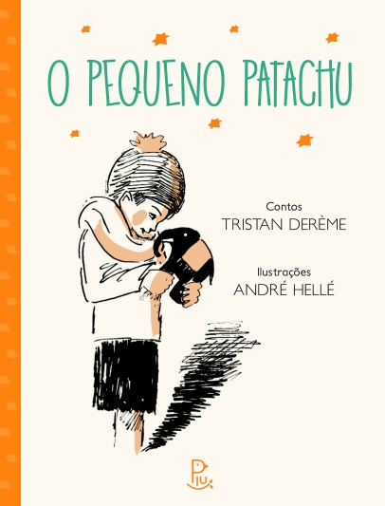
Link para capa | www.editorapiu.com.br/capa-o-pequeno-patachu
Trecho em PDF | http://docs.wixstatic.com/ugd/4daf32_8b076945f7f34889a9897c8b6cbcd33b.pdf

DADOS COMERCIAIS
Editora / selo | Editora Piu
Preço de capa / venda | R$ 35.00
Pré-venda (data de disponibilidade) | 2017-06-21

FICHA CATALOGRÁFICA

 | Dados Internacionais de Catalogação na Publicação (CIP)
 | (Câmara Brasileira do Livro, SP, Brasil)
 | Derème, Tristan, 1889-1941
 | O Pequeno Patachu / contos Tristan Derème ;
 | ilustrações André Hellé ; tradução Julia da Rosa
 | Simões. -- Porto Alegre : Editora Piu, 2017.
 | Título original: Patachou Petit Garçon.
 | ISBN: 978-85-93660-04-7
 | 1. Contos - Literatura infantojuvenil
 | I. Hellé, André. II. Título.
 | 17-05122 CDD-028.5
 | Índices para catálogo sistemático:
 | 1. Contos : Literatura infantil 028.5
 | 2. Contos : Literatura infantojuvenil 028.5

